Worksheet
歯科衛生士 | 2017 | 人体の構造と機能 |  | 2017_dh_17_pm001
 |  | 頭頸部のある断面を図に示す。 この断面の名称はどれか。
 |  | 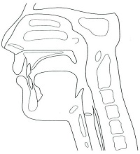
 |  | 1 | 横断面
 |  | 2 | 水平断面
 |  | 3 | 矢状断面 | 正解
 |  | 4 | 前頭断面
歯科衛生士 | 2017 | 歯・口腔の構造と機能 |  | 2017_dh_17_pm002
 |  | 歯周組織の断面図を示す。 付着上皮〈接合上皮〉はどれか。
 |  | 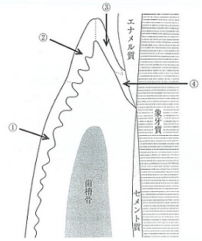
 |  | 1 | &#x2460;
 |  | 2 | &#x2461;
 |  | 3 | &#x2462;
 |  | 4 | &#x2463; | 正解
歯科衛生士 | 2017 | 歯・口腔の構造と機能 |  | 2017_dh_17_pm003
 |  | 下顎第一大臼歯の咬合面を模式図に示す。○は咬頭頂を示す。 矢印で示すのはどれか。
 |  | 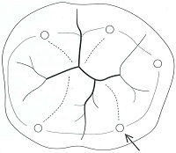
 |  | 1 | 近心&#x9830;側咬頭
 |  | 2 | 近心舌側咬頭
 |  | 3 | 遠心&#x9830;側咬頭
 |  | 4 | 遠心舌側咬頭 | 正解
歯科衛生士 | 2017 | 歯・口腔の構造と機能 |  | 2017_dh_17_pm004
 |  | 舌の写真と線で囲んだ部位の拡大写真を別に示す。 矢印で示すのはどれか。
 |  | 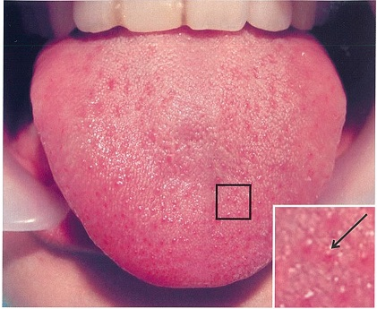
 |  | 1 | 糸状乳頭
 |  | 2 | 茸状乳頭 | 正解
 |  | 3 | 葉状乳頭
 |  | 4 | 有郭乳頭
歯科衛生士 | 2017 | 人体の構造と機能 |  | 2017_dh_17_pm005
 |  | 骨格筋細胞の筋小胞体から放出されるのはどれか。
 |  | 1 | ATP
 |  | 2 | アクチン
 |  | 3 | トロポニン
 |  | 4 | カルシウムイオン | 正解
歯科衛生士 | 2017 | 歯・口腔の構造と機能 |  | 2017_dh_17_pm006
 |  | 象牙質に多く含まれるコラーゲンはどれか。
 |  | 1 | &#x2160;型 | 正解
 |  | 2 | &#x2161;型
 |  | 3 | &#x2162;型
 |  | 4 | &#x2164;型
歯科衛生士 | 2017 | 人体の構造と機能 |  | 2017_dh_17_pm007
 |  | 開口反射で正しいのはどれか。
 |  | 1 | 片側性に起こる。
 |  | 2 | 閉口筋が抑制される。 | 正解
 |  | 3 | 筋紡錘が受容器である。
 |  | 4 | 単シナプス反射である。
歯科衛生士 | 2017 | 人体の構造と機能 |  | 2017_dh_17_pm008
 |  | 心臓の構造を図に示す。 ①で形成された血栓が遊離して梗塞を起こしやすいのはどれか。
 |  | 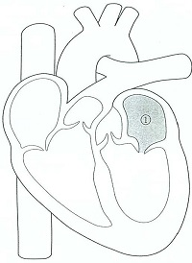
 |  | 1 | 肝
 |  | 2 | 腸
 |  | 3 | 脳 | 正解
 |  | 4 | 肺
歯科衛生士 | 2017 | 疾病の成り立ち及び回復過程の促進 |  | 2017_dh_17_pm009
 |  | アブフラクションについて正しいのはどれか。
 |  | 1 | 咬合面に生じる。
 |  | 2 | 過度の咬合圧によって生じる。 | 正解
 |  | 3 | エナメル質に限局して生じる。
 |  | 4 | 酸の曝露による職業性歯科疾患である。
歯科衛生士 | 2017 | 疾病の成り立ち及び回復過程の促進 |  | 2017_dh_17_pm010（不備問題採点除外）
 |  | 口腔領域と同じ組織系の悪性腫瘍が発生するのはどれか。
 |  | 1 | 食道 | 正解
 |  | 2 | 胃 | 正解
 |  | 3 | 小腸 | 正解
 |  | 4 | 大腸 | 正解
歯科衛生士 | 2017 | 疾病の成り立ち及び回復過程の促進 |  | 2017_dh_17_pm011
 |  | 免疫グロブリンの構造を図に示す。 該当するのはどれか。

 |  | 1 | 血清中に最も多く存在する。
 |  | 2 | 抗原結合部位は2か所である。
 |  | 3 | 粘膜の感染防御に重要である。 | 正解
 |  | 4 | アナフィラキシー反応を引き起こす。
歯科衛生士 | 2017 | 疾病の成り立ち及び回復過程の促進 |  | 2017_dh_17_pm012
 |  | 鉄結合能を有する唾液中の抗菌物質はどれか。
 |  | 1 | ヒスタチン
 |  | 2 | リゾチーム
 |  | 3 | ディフェンシン
 |  | 4 | ラクトフェリン | 正解
歯科衛生士 | 2017 | 疾病の成り立ち及び回復過程の促進 |  | 2017_dh_17_pm013
 |  | 局所麻酔薬にアドレナリンを添加する目的はどれか。
 |  | 1 | 感染の防止
 |  | 2 | 効果の持続 | 正解
 |  | 3 | 炎症の抑制
 |  | 4 | 不安の除去
歯科衛生士 | 2017 | 疾病の成り立ち及び回復過程の促進 |  | 2017_dh_17_pm014
 |  | 血中薬物濃度 - 時間曲線を図に示す。血中薬物濃度が1.0と0.5に対するそれぞれの時間をxとyとする。 生物学的半減期はどれか。
 |  | 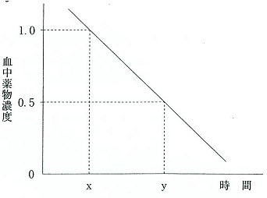
 |  | 1 | （y-x）/2
 |  | 2 | （x-y）/2
 |  | 3 | y-x | 正解
 |  | 4 | x-y
歯科衛生士 | 2017 | 疾病の成り立ち及び回復過程の促進 |  | 2017_dh_17_pm015
 |  | アラキドン酸カスケードを図に示す。 ①の反応を抑制するのはどれか。
 |  | 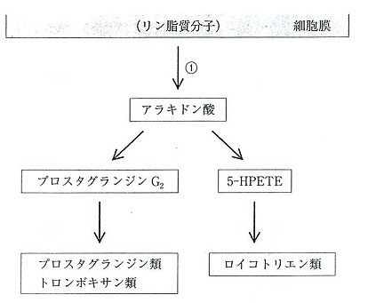
 |  | 1 | 解熱性鎮痛薬
 |  | 2 | ステロイド性抗炎症薬 | 正解
 |  | 3 | 酸性非ステロイド性抗炎症薬
 |  | 4 | 塩基性非ステロイド性抗炎症薬
歯科衛生士 | 2017 | 疾病の成り立ち及び回復過程の促進 |  | 2017_dh_17_pm016
 |  | Hirschfeldの清掃不可能部位はどれか。
 |  | 1 | 咬頭
 |  | 2 | 歯頸部
 |  | 3 | 隣接面
 |  | 4 | 小窩裂溝 | 正解
歯科衛生士 | 2017 | 歯・口腔の健康と予防に関わる人間と社会の仕組み |  | 2017_dh_17_pm017
 |  | 洗口剤の成分で殺菌作用を示すのはどれか。
 |  | 1 | 安息香酸
 |  | 2 | トラネキサム酸
 |  | 3 | サッカリンナトリウム
 |  | 4 | 塩化セチルピリジニウム | 正解
歯科衛生士 | 2017 | 歯・口腔の健康と予防に関わる人間と社会の仕組み |  | 2017_dh_17_pm018
 |  | 不溶性グルカンを合成するのはどれか。
 |  | 1 | インベルターゼ
 |  | 2 | デキストラナーゼ
 |  | 3 | グルコシルトランスフェラーゼ | 正解
 |  | 4 | フルクトシルトランスフェラーゼ
歯科衛生士 | 2017 | 歯・口腔の健康と予防に関わる人間と社会の仕組み |  | 2017_dh_17_pm019
 |  | 口臭の原因となる揮発性硫化物はどれか。2つ選べ。
 |  | 1 | アセトン
 |  | 2 | アセトアルデヒド
 |  | 3 | メチルメルカプタン | 正解
 |  | 4 | ジメチルサルファイド | 正解
歯科衛生士 | 2017 | 歯・口腔の健康と予防に関わる人間と社会の仕組み |  | 2017_dh_17_pm020
 |  | 【 】に入るのはどれか。 DMFとは永久歯列におけるう蝕の【 】を表す。
 |  | 1 | 経験 | 正解
 |  | 2 | 発生
 |  | 3 | 増加
 |  | 4 | 重度
歯科衛生士 | 2017 | 歯・口腔の健康と予防に関わる人間と社会の仕組み |  | 2017_dh_17_pm021
 |  | 1万人の母集団から標本100人を抽出する方法を図に示す。 この標本抽出法はどれか。

 |  | 1 | 有意抽出法
 |  | 2 | 系統抽出法
 |  | 3 | 層化抽出法 | 正解
 |  | 4 | 多段抽出法
歯科衛生士 | 2017 | 歯・口腔の健康と予防に関わる人間と社会の仕組み |  | 2017_dh_17_pm022
 |  | 健康増進法に基づいて市町村が実施するのはどれか。2つ選べ。
 |  | 1 | 健康教育 | 正解
 |  | 2 | 日常生活支援
 |  | 3 | 生活機能評価
 |  | 4 | 健康手帳の交付 | 正解
歯科衛生士 | 2017 | 歯・口腔の健康と予防に関わる人間と社会の仕組み |  | 2017_dh_17_pm023
 |  | 国際保健協力の仕組みを図に示す。 ①に該当するのはどれか。2つ選べ。
 |  | 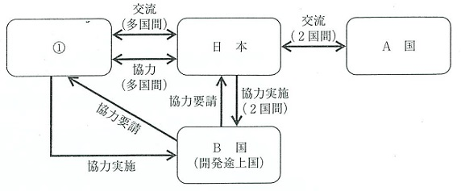
 |  | 1 | WHO | 正解
 |  | 2 | JICA
 |  | 3 | JAICOH
 |  | 4 | UNICEF | 正解
歯科衛生士 | 2017 | 歯・口腔の健康と予防に関わる人間と社会の仕組み |  | 2017_dh_17_pm024
 |  | 【 】に入るのはどれか。 健康日本21（第二次）において、健康寿命とは「健康上の問題で【 】が制限されることなく生活できる期間をいう」とされた。
 |  | 1 | 職業生活
 |  | 2 | 医療受診
 |  | 3 | 社会参加
 |  | 4 | 日常生活 | 正解
歯科衛生士 | 2017 | 歯・口腔の健康と予防に関わる人間と社会の仕組み |  | 2017_dh_17_pm025
 |  | 人口動態統計において、一人の女子が15～49歳の間に産む子供の数を示す指標はどれか。
 |  | 1 | 出生率
 |  | 2 | 総再生産率
 |  | 3 | 純再生産率
 |  | 4 | 合計特殊出生率 | 正解
歯科衛生士 | 2017 | 歯・口腔の健康と予防に関わる人間と社会の仕組み |  | 2017_dh_17_pm026
 |  | 人口動態統計における死因別にみた死亡率の推移を図に示す。 矢印で示すのはどれか。
 |  | 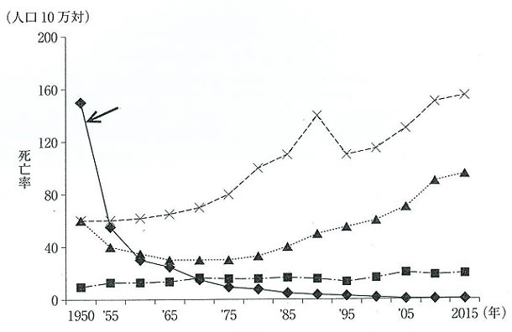
 |  | 1 | 結核 | 正解
 |  | 2 | 肺炎
 |  | 3 | 心疾患
 |  | 4 | 肝疾患
歯科衛生士 | 2017 | 歯・口腔の健康と予防に関わる人間と社会の仕組み |  | 2017_dh_17_pm027
 |  | 定期学校健康診断に先だって行うのはどれか。
 |  | 1 | 保健相談
 |  | 2 | 保健学習
 |  | 3 | 予防処置
 |  | 4 | 保健調査 | 正解
歯科衛生士 | 2017 | 歯・口腔の健康と予防に関わる人間と社会の仕組み |  | 2017_dh_17_pm028
 |  | トータルヘルスプロモーションプランの第一段階として取り組むのはどれか。
 |  | 1 | 健康測定 | 正解
 |  | 2 | 保健指導
 |  | 3 | 栄養指導
 |  | 4 | メンタルヘルスケア
歯科衛生士 | 2017 | 歯・口腔の健康と予防に関わる人間と社会の仕組み |  | 2017_dh_17_pm029
 |  | 就学時の健康診断を実施する主体はどれか。
 |  | 1 | 学校長
 |  | 2 | 学校設置者
 |  | 3 | 学校保健委員会
 |  | 4 | 市町村教育委員会 | 正解
歯科衛生士 | 2017 | 歯科衛生士概論 |  | 2017_dh_17_pm030
 |  | 歯科医師数、就業歯科衛生士数、就業歯科技工士数および歯科診療所数の推移を図に示す。 就業歯科衛生士数はどれか。
 |  | 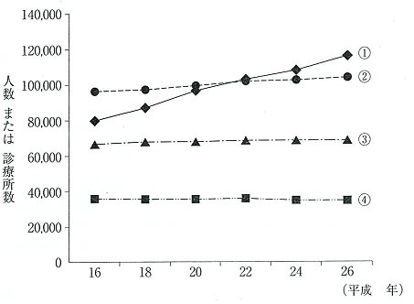
 |  | 1 | &#x2460; | 正解
 |  | 2 | &#x2461;
 |  | 3 | &#x2462;
 |  | 4 | &#x2463;
歯科衛生士 | 2017 | 歯科衛生士概論 |  | 2017_dh_17_pm031
 |  | 歯科衛生士の業務で正しいのはどれか。
 |  | 1 | 仮封材を除去する。 | 正解
 |  | 2 | インレーを装着する。
 |  | 3 | エックス線を照射する。
 |  | 4 | 主訴を聞き取り診療録に記入する。
歯科衛生士 | 2017 | 臨床歯科医学 |  | 2017_dh_17_pm032
 |  | 医療倫理の4つの原則でないのはどれか。
 |  | 1 | 正義
 |  | 2 | 共感 | 正解
 |  | 3 | 無危害
 |  | 4 | 自律の尊重
歯科衛生士 | 2017 | 臨床歯科医学 |  | 2017_dh_17_pm033
 |  | 89歳の女性。認知症高齢者の日常生活自立度判定基準はレベルⅡである。介護支援専門員より依頼があり、歯科訪問診療を開始した。初回訪問時の様子を以下に示す。 口腔清掃を実施した際に、上顎臼歯部頬側と咽頭近くに粉状の薬の残留が認められた。 また、錠剤をうまく取り出すことができず、床に落としたりすることがあるという。 連携が必要なのはどれか。
 |  | 1 | 薬剤師 | 正解
 |  | 2 | 栄養士
 |  | 3 | 臨床検査技師
 |  | 4 | 精神保健福祉士
歯科衛生士 | 2017 | 臨床歯科医学 |  | 2017_dh_17_pm034
 |  | 摂食機能障害に対して検査を実施した。検査中の写真を別に示す。 正しいのはどれか。
 |  | 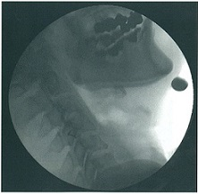
 |  | 1 | 誤嚥検出の感度が高い。 | 正解
 |  | 2 | 長時間の検査が可能である。
 |  | 3 | 唾液の咽頭部貯留が観察できる。
 |  | 4 | ベッドサイドで検査が可能である。
歯科衛生士 | 2017 | 臨床歯科医学 |  | 2017_dh_17_pm035
 |  | Hellmanの歯齢ⅡA期からⅣA期になるにつれて大きくなるのはどれか。2つ選べ。
 |  | 1 | 霊長空隙
 |  | 2 | 歯列弓長径 | 正解
 |  | 3 | 前歯部被蓋 | 正解
 |  | 4 | 切歯歯軸傾斜角
歯科衛生士 | 2017 | 臨床歯科医学 |  | 2017_dh_17_pm036
 |  | 頭部エックス線規格写真分析〈セファロ分析〉のトレース図を示す。 フランクフルト平面の設定に必要な計測点はどれか。2つ選べ。
 |  | 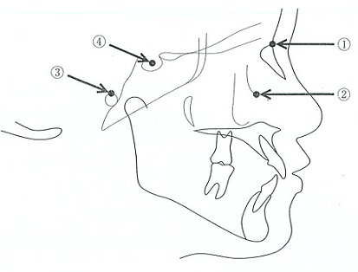
 |  | 1 | &#x2460;
 |  | 2 | &#x2461; | 正解
 |  | 3 | &#x2462; | 正解
 |  | 4 | &#x2463;
歯科衛生士 | 2017 | 臨床歯科医学 |  | 2017_dh_17_pm037
 |  | 出血性素因のスクリーニング検査で正しいのはどれか。2つ選べ。
 |  | 1 | 血小板数 | 正解
 |  | 2 | 血中クレアチニン
 |  | 3 | プロトロンビン時間 | 正解
 |  | 4 | 血中尿素窒素〈BUN〉
歯科衛生士 | 2017 | 臨床歯科医学 |  | 2017_dh_17_pm038
 |  | 小臼歯隣接面う蝕修復においてMinimal Intervention〈MI〉で推奨されるのはどれか。
 |  | 1 | メタルインレー
 |  | 2 | レジンインレー
 |  | 3 | 硬質レジン前装冠
 |  | 4 | コンポジットレジン充&#x5861; | 正解
歯科衛生士 | 2017 | 臨床歯科医学 |  | 2017_dh_17_pm039
 |  | 46歳の女性。上顎右側小臼歯の変色を主訴として来院した。5年前にコンポジットレジン修復を受けたという。疼痛は認められない。初診時の口腔内写真を別に示す。 変色の原因として考えられるのはどれか。
 |  | 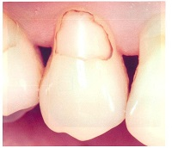
 |  | 1 | 保持形態の不良
 |  | 2 | 窩洞外形の不備
 |  | 3 | 感染歯質の残存
 |  | 4 | 仕上げ研磨の不足 | 正解
歯科衛生士 | 2017 | 臨床歯科医学 |  | 2017_dh_17_pm040
 |  | 根管形成に使用するニッケルチタン製ロータリーファイルで正しいのはどれか。2つ選べ。
 |  | 1 | 超弾性である。 | 正解
 |  | 2 | ISO規格に基づく。
 |  | 3 | 彎曲根管に適する。 | 正解
 |  | 4 | 破折リスクが少ない。
歯科衛生士 | 2017 | 臨床歯科医学 |  | 2017_dh_17_pm041
 |  | 加圧根管充填時の術式の模式図を示す。 矢印で示す器具の目的はどれか。
 |  | 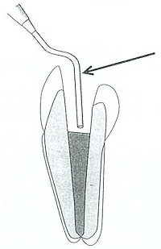
 |  | 1 | 空隙を作る。
 |  | 2 | シーラーを塗布する。
 |  | 3 | 根尖方向に圧接する。 | 正解
 |  | 4 | 根管壁に接着させる。
歯科衛生士 | 2017 | 臨床歯科医学 |  | 2017_dh_17_pm042
 |  | 27歳の男性。上顎左側側切歯の違和感と疼痛を訴えて来院した。同部の違和感は4日前から気付いていたという。同部に波動を触知した。初診時の口腔内写真Aとエックス線写真Bを別に示す。 考えられる対応で、最初に行われるのはどれか。
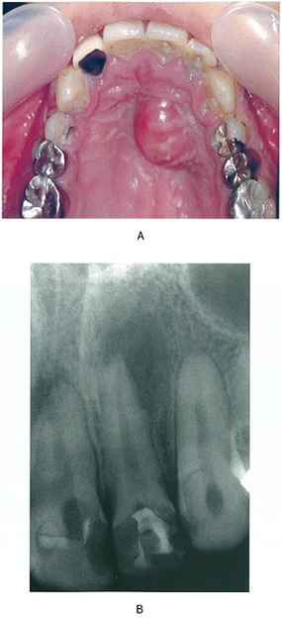
 |  | 1 | 膿瘍切開 | 正解
 |  | 2 | 根尖&#x6414;爬
 |  | 3 | 根尖切除
 |  | 4 | 歯根切断
歯科衛生士 | 2017 | 臨床歯科医学 |  | 2017_dh_17_pm043
 |  | 20歳の女性。歯肉の腫脹、発赤、排膿および歯の動揺を主訴として来院した。10代の頃から腫脹や排膿があったという。プラークの付着はわずかであった。全身的には特記すべき事項はない。初診時の口腔内写真Aとエックス線写真Bを別に示す。 この疾患の特徴はどれか。2つ選べ。

 |  | 1 | 上皮の&#21085;離
 |  | 2 | 家族内集積 | 正解
 |  | 3 | 灰白色の偽膜形成
 |  | 4 | Aggregatibacter actinomycetemcomitansが関連 | 正解
歯科衛生士 | 2017 | 臨床歯科医学 |  | 2017_dh_17_pm044
 |  | 歯周病が影響を及ぼすと考えられる疾患はどれか。2つ選べ。
 |  | 1 | 糖尿病 | 正解
 |  | 2 | 胃潰瘍
 |  | 3 | 高血圧症
 |  | 4 | 動脈硬化症 | 正解
歯科衛生士 | 2017 | 臨床歯科医学 |  | 2017_dh_17_pm045
 |  | 47歳の男性。上顎左側大臼歯部の歯肉の腫脹と疼痛を主訴として来院した。上顎左側第一大臼歯口蓋側中央部のプロービング深さは6mmであり、LDDSを適用することとした。初診時の口腔内写真を別に示す。 用いた薬剤の特徴はどれか。2つ選べ。
 |  | 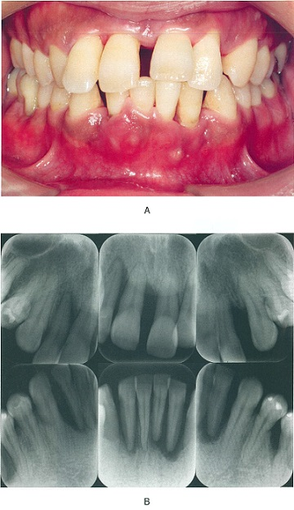 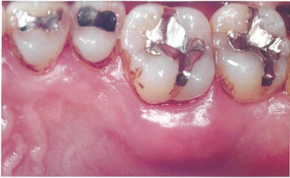
 |  | 1 | 徐放性を有する。 | 正解
 |  | 2 | 抗菌作用を有する。 | 正解
 |  | 3 | バイオフィルムを破壊する。
 |  | 4 | 歯周ポケット内を無菌化する。
歯科衛生士 | 2017 | 臨床歯科医学 |  | 2017_dh_17_pm046
 |  | 上顎模型を半調節性咬合器に装着するのに用いるのはどれか。
 |  | 1 | パントグラフ
 |  | 2 | チェックバイト
 |  | 3 | フェイスボウトランスファー | 正解
 |  | 4 | インターオクルーザルレコード
歯科衛生士 | 2017 | 臨床歯科医学 |  | 2017_dh_17_pm047
 |  | CAD/CAM装置を用いて製作できるのはどれか。2つ選べ。
 |  | 1 | 陶材焼付冠
 |  | 2 | 全部金属冠 | 正解
 |  | 3 | レジン前装冠
 |  | 4 | オールセラミッククラウン | 正解
歯科衛生士 | 2017 | 臨床歯科医学 |  | 2017_dh_17_pm048
 |  | 縮合型シリコーンラバー印象材と比較して付加型シリコーンラバー印象材の特徴はどれか。
 |  | 1 | 硬化時間が長い。
 |  | 2 | 寸法変化が小さい。 | 正解
 |  | 3 | 弾性ひずみが大きい。
 |  | 4 | 室温の影響を受けない。
歯科衛生士 | 2017 | 臨床歯科医学 |  | 2017_dh_17_pm049
 |  | 65歳の男性。下顎舌側の腫瘤を訴えて来院した。30年前から気付いていたという。腫瘤は正常粘膜で被覆されており、骨様硬で疼痛はない。初診時の口腔内写真を別に示す。 考えられるのはどれか。
 |  | 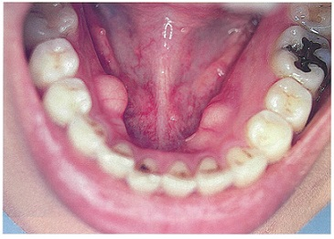
 |  | 1 | 線維腫
 |  | 2 | 下顎隆起 | 正解
 |  | 3 | エナメル上皮腫
 |  | 4 | ガマ腫〈ラヌーラ〉
歯科衛生士 | 2017 | 臨床歯科医学 |  | 2017_dh_17_pm050
 |  | 末梢性顔面神経麻痺の症状はどれか。2つ選べ。
 |  | 1 | 麻痺性兎眼 | 正解
 |  | 2 | 口唇知覚麻痺
 |  | 3 | 鼻唇溝の消失 | 正解
 |  | 4 | バレーの3圧痛点
歯科衛生士 | 2017 | 臨床歯科医学 |  | 2017_dh_17_pm051
 |  | 抜歯後のドライソケットの特徴はどれか。2つ選べ。
 |  | 1 | &#x763B;孔の形成を伴う。
 |  | 2 | 鋭い接触時痛を伴う。 | 正解
 |  | 3 | 異常出血を繰り返す。
 |  | 4 | 窩壁の骨面が触知できる。 | 正解
歯科衛生士 | 2017 | 臨床歯科医学 |  | 2017_dh_17_pm052
 |  | インプラント埋入窩形成中の口腔内写真を別に示す。 矢印で示す器具の目的はどれか。
 |  | 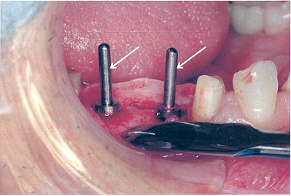
 |  | 1 | 埋入窩の形成
 |  | 2 | 埋入窩の止血
 |  | 3 | 印象採得の準備
 |  | 4 | 埋入方向の確認 | 正解
歯科衛生士 | 2017 | 臨床歯科医学 |  | 2017_dh_17_pm053
 |  | 初診時の口腔模型の写真を別に示す。 Angleの分類はどれか。
 |  | 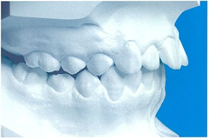
 |  | 1 | &#x2160;級
 |  | 2 | &#x2161;級1類 | 正解
 |  | 3 | &#x2161;級2類
 |  | 4 | &#x2162;級
歯科衛生士 | 2017 | 臨床歯科医学 |  | 2017_dh_17_pm054
 |  | 矯正装置の写真を別に示す。 この矯正装置の作用する矯正力で正しいのはどれか。2つ選べ。
 |  | 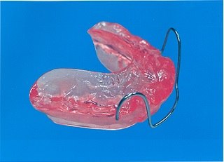
 |  | 1 | 器械的
 |  | 2 | 持続的
 |  | 3 | 機能的 | 正解
 |  | 4 | 間欠的 | 正解
歯科衛生士 | 2017 | 臨床歯科医学 |  | 2017_dh_17_pm055
 |  | 17歳の男子。動的治療中に装置の調整のために来院した。矯正装置にアーチワイヤーを装着したときの口腔内写真を別に示す。 矢印の位置でアーチワイヤーを口腔内で切断するのに適している器具はどれか。
 |  | 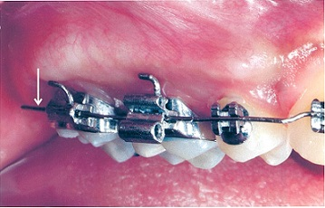
 |  | 1 | ワイヤーカッター
 |  | 2 | ライトワイヤープライヤー
 |  | 3 | ディスタルエンドカッター | 正解
 |  | 4 | ピンアンドリガチャーカッター
歯科衛生士 | 2017 | 臨床歯科医学 |  | 2017_dh_17_pm056
 |  | 6か月の乳児で、保護者の情報から発達の遅れが推測されるのはどれか。
 |  | 1 | 首が座らない。 | 正解
 |  | 2 | 歯が生えてこない。
 |  | 3 | はいはいができない。
 |  | 4 | つかまり立ちができない。
歯科衛生士 | 2017 | 臨床歯科医学 |  | 2017_dh_17_pm057
 |  | 5歳の女児。歯並びが気になることを主訴として来院した。初診時の口腔内写真を別に示す。 矢印で示す空隙ができる原因はどれか。
 |  | 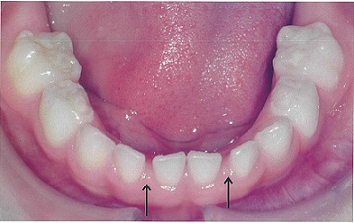
 |  | 1 | 乳歯の先天欠如
 |  | 2 | 顎骨の成長発育 | 正解
 |  | 3 | 対顎乳犬歯との咬合
 |  | 4 | 下唇小帯の異常発育
歯科衛生士 | 2017 | 臨床歯科医学 |  | 2017_dh_17_pm058
 |  | 4歳の男児。う蝕の治療を希望して来院した。上顎乳前歯の多歯面う蝕と診断され、コンポジットレジン冠修復を行うこととした。治療に用いる器材Aと使用器材に対して処理した写真Bを別に示す。 この処理の目的はどれか。2つ選べ。

 |  | 1 | 切縁の位置確認
 |  | 2 | 気泡の混入防止 | 正解
 |  | 3 | 試適時の落下防止
 |  | 4 | 余剰レジンの流出 | 正解
歯科衛生士 | 2017 | 臨床歯科医学 |  | 2017_dh_17_pm059
 |  | 83歳の男性。上顎右側第一小臼歯の疼痛を主訴として来院した。化膿性歯髄炎と診断され、抜髄処置を行うこととした。患者は多発性脳梗塞の影響で体位の保持が困難である。処置中の写真を別に示す。 矢印で示す器具の目的はどれか。
 |  | 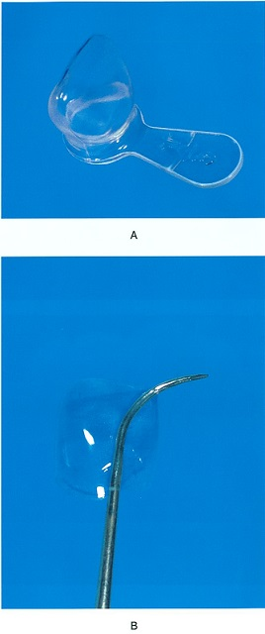 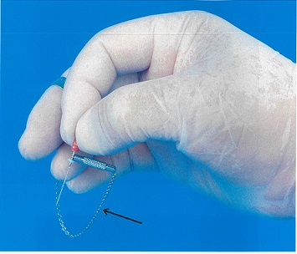
 |  | 1 | 破折防止
 |  | 2 | 穿孔防止
 |  | 3 | 誤飲防止 | 正解
 |  | 4 | 感染防止
歯科衛生士 | 2017 | 臨床歯科医学 |  | 2017_dh_17_pm060
 |  | 経鼻経管栄養の特徴として正しいのはどれか。2つ選べ。
 |  | 1 | 嚥下機能を阻害する。 | 正解
 |  | 2 | 6週以上の留置が可能である。
 |  | 3 | 消化管粘膜の萎縮を予防できる。 | 正解
 |  | 4 | 留置のための外科的手術が必要である。
歯科衛生士 | 2017 | 臨床歯科医学 |  | 2017_dh_17_pm061
 |  | 小児と障害児者が対象の歯科診療で、写真や絵カードなどを応用する行動調整法はどれか。
 |  | 1 | カウント法
 |  | 2 | TEACCH法 | 正解
 |  | 3 | シェイピング法
 |  | 4 | フラッディング法
歯科衛生士 | 2017 | 臨床歯科医学 |  | 2017_dh_17_pm062
 |  | 6歳の男児。う蝕の治療を希望して来院した。知的障害があり協力が得られず、拒否行動があるため、診査時に徒手抑制することとした。患者身体の模式図を示す。 徒手抑制してはいけない部位はどれか。2つ選べ。
 |  | 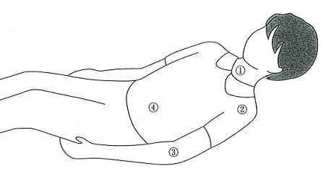
 |  | 1 | &#x2460; | 正解
 |  | 2 | &#x2461;
 |  | 3 | &#x2462;
 |  | 4 | &#x2463; | 正解
歯科衛生士 | 2017 | 歯科予防処置論 |  | 2017_dh_17_pm063
 |  | 3歳児歯科健康診査でう蝕罹患型がO型と判定された幼児に対するう蝕予防法で適切なのはどれか。2つ選べ。
 |  | 1 | フッ化物洗口
 |  | 2 | フッ化物歯面塗布 | 正解
 |  | 3 | フッ化ジアンミン銀塗布
 |  | 4 | フッ化物配合歯磨剤の利用 | 正解
歯科衛生士 | 2017 | 歯科予防処置論 |  | 2017_dh_17_pm064
 |  | 喫煙者の歯肉の特徴はどれか。2つ選べ。
 |  | 1 | 出血傾向
 |  | 2 | 浮腫性の腫脹
 |  | 3 | 歯肉組織の線維化 | 正解
 |  | 4 | メラニン色素の沈着 | 正解
歯科衛生士 | 2017 | 歯科予防処置論 |  | 2017_dh_17_pm065
 |  | この日に行う適切な検査順序はどれか。 ① BOP ② 歯の動揺度 ③ O'LearyのPCR ④ プロービングデプス
 |  | 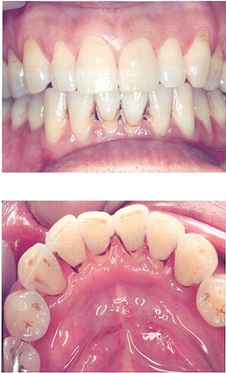
 |  | 1 | &#x2462; → &#x2463; → &#x2461; → &#x2460;
 |  | 2 | &#x2463; → &#x2460; → &#x2461; → &#x2462; | 正解
 |  | 3 | &#x2461; → &#x2460; → &#x2463; → &#x2462;
 |  | 4 | &#x2460; → &#x2461; → &#x2462; → &#x2463;
歯科衛生士 | 2017 | 歯科予防処置論 |  | 2017_dh_17_pm066
 |  | 口腔衛生指導を実施し、1か月後にO'LearyのPCRが20％以下となった。処置を開始するよう歯科医師から指示された。 使用するのはどれか。2つ選べ。
 |  | 1 | フッ化物塗布溶液 | 正解
 |  | 2 | 超音波スケーラー
 |  | 3 | シュガーマンファイル
 |  | 4 | ユニバーサルキュレット | 正解
歯科衛生士 | 2017 | 歯科予防処置論 |  | 2017_dh_17_pm067
 |  | 歯周プローブを用いて評価するのはどれか。2つ選べ。
 |  | 1 | GI | 正解
 |  | 2 | OHI
 |  | 3 | GB Count | 正解
 |  | 4 | PMA Index
歯科衛生士 | 2017 | 歯科予防処置論 |  | 2017_dh_17_pm068
 |  | 57歳の女性。歯周病の治療を希望して来院し、8か月間の治療を行った。初診時と歯周基本治療終了時の歯周組織検査結果の一部を表に示す。 治療後の変化で考えられるのはどれか。2つ選べ。
 |  | 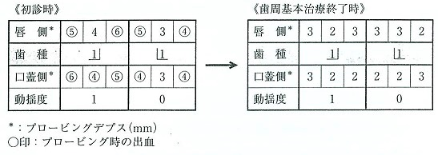
 |  | 1 | 咬合性外傷の改善
 |  | 2 | アタッチメントロス
 |  | 3 | プロービングデプスの減少 | 正解
 |  | 4 | 歯周ポケット内の炎症の消失 | 正解
歯科衛生士 | 2017 | 歯科予防処置論 |  | 2017_dh_17_pm069
 |  | 模型の写真を別に示す。 矢印の頬側部位に使用するグレーシータイプキュレットはどれか。
 |  | 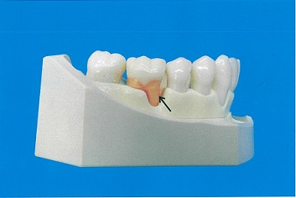
 |  | 1 | ＃11 | 正解
 |  | 2 | ＃12
 |  | 3 | ＃13
 |  | 4 | ＃14
歯科衛生士 | 2017 | 歯科予防処置論 |  | 2017_dh_17_pm070
 |  | グレーシータイプキュレットのシャープニングで【 】に入る組合せで正しいのはどれか。 キュレットの内面を床に平行にし、砥石を刃部の側面に【①】度傾けて合わせ、刃部内面と砥石のなす角度を【②】度にする。また、砥石は【③】cm程度の幅で上下運動させる。
 |  | 1 | 【&#x2460;】30～40 -- 【&#x2461;】100～110 -- 【&#x2462;】2
 |  | 2 | 【&#x2460;】10～20 -- 【&#x2461;】80～90 -- 【&#x2462;】5
 |  | 3 | 【&#x2460;】10～20 -- 【&#x2461;】100～110 -- 【&#x2462;】2 | 正解
 |  | 4 | 【&#x2460;】30～40 -- 【&#x2461;】80～90 -- 【&#x2462;】5
歯科衛生士 | 2017 | 歯科予防処置論 |  | 2017_dh_17_pm071
 |  | 64歳の女性。歯周基本治療後の再評価の結果を別に示す。 メインテナンスに移行する基準を満たしていないのはどれか。2つ選べ。
 |  | 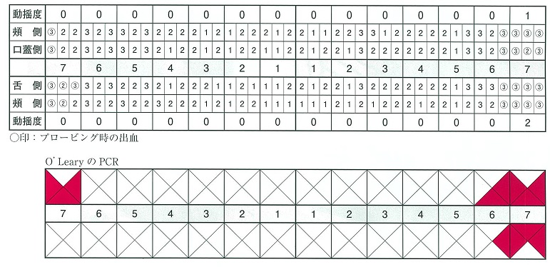
 |  | 1 | BOP | 正解
 |  | 2 | 動揺度 | 正解
 |  | 3 | O'LearyのPCR
 |  | 4 | プロービングデプス
歯科衛生士 | 2017 | 歯科予防処置論 |  | 2017_dh_17_pm072
 |  | う蝕活動性試験の具備すべき条件はどれか。2つ選べ。
 |  | 1 | 判定時間が短い。 | 正解
 |  | 2 | 結果の再現性がある。 | 正解
 |  | 3 | う蝕の原因菌を特定できる。
 |  | 4 | 操作に特殊な技術を要する。
歯科衛生士 | 2017 | 歯科予防処置論 |  | 2017_dh_17_pm073
 |  | 乳歯の萌出が完了した直後の幼児へ用いるフッ化物歯面塗布液の量はどれか。
 |  | 1 | 2mL | 正解
 |  | 2 | 3mL
 |  | 3 | 4mL
 |  | 4 | 5mL
歯科衛生士 | 2017 | 歯科予防処置論 |  | 2017_dh_17_pm074
 |  | 12歳の男児。う蝕予防処置を目的に来院した。永久歯は第二大臼歯を除いてすべて萌出している。フッ化物歯面塗布を行うことになった。 この時期にフッ化物の効果が最も高いのはどれか。
 |  | 1 | 中切歯
 |  | 2 | 側切歯
 |  | 3 | 第二小臼歯 | 正解
 |  | 4 | 第一大臼歯
歯科衛生士 | 2017 | 歯科予防処置論 |  | 2017_dh_17_pm075
 |  | グラスアイオノマーセメントによる小窩裂溝填塞の術式で誤っているのはどれか。
 |  | 1 | 歯面清掃
 |  | 2 | 咬合調整
 |  | 3 | リン酸処理 | 正解
 |  | 4 | ラバーダム防湿
歯科衛生士 | 2017 | 歯科予防処置論 |  | 2017_dh_17_pm076
 |  | 【 】に入る組合せで正しいのはどれか。 フッ化物洗口は【①】mLの洗口液で約【②】秒間洗口する。洗口後【③】分間は、うがいや飲食を控える。
 |  | 1 | 【&#x2460;】1～2 -- 【&#x2461;】10 -- 【&#x2462;】40
 |  | 2 | 【&#x2460;】5～10 -- 【&#x2461;】30 -- 【&#x2462;】30 | 正解
 |  | 3 | 【&#x2460;】1～2 -- 【&#x2461;】40 -- 【&#x2462;】20
 |  | 4 | 【&#x2460;】5～10 -- 【&#x2461;】60 -- 【&#x2462;】10
歯科衛生士 | 2017 | 歯科予防処置論 |  | 2017_dh_17_pm077
 |  | 5歳児の保護者に対して効果的なフッ化物配合歯磨剤の使用について説明することになった。 適切な使用法はどれか。2つ選べ。
 |  | 1 | 洗口は3回する。
 |  | 2 | 50mLの水で洗口する。
 |  | 3 | 磨く前に歯面全体に広げる。 | 正解
 |  | 4 | 500ppmFのものを使用する。 | 正解
歯科衛生士 | 2017 | 歯科保健指導論 |  | 2017_dh_17_pm078
 |  | 小児の成長に伴う情動発達で正しいのはどれか。2つ選べ。
 |  | 1 | 反応が多様化する。 | 正解
 |  | 2 | 持続時間が長くなる。 | 正解
 |  | 3 | 個人差が少なくなる。
 |  | 4 | 行動からの推測が容易になる。
歯科衛生士 | 2017 | 歯科保健指導論 |  | 2017_dh_17_pm079
 |  | ある事業所で40～50歳の特定保健指導の対象となった社員50名に対して、産業医の総評のあと、歯科衛生士が30分ほど講話をすることになった。 講話の内容として適切なのはどれか。2つ選べ。
 |  | 1 | 低栄養の予防
 |  | 2 | 定期的な歯科受診 | 正解
 |  | 3 | サルコペニアの予防
 |  | 4 | 歯周病と医科疾患の関連性 | 正解
歯科衛生士 | 2017 | 歯科保健指導論 |  | 2017_dh_17_pm080
 |  | 88歳の女性。硬いものが噛めないことを主訴として家族から往診を依頼された。5年前に脳梗塞を発症し、屋内での生活は息子夫婦からの介助を必要としている。日中はベッド上での生活が主体であるが、座位は保てるという。介助により車椅子への移乗は可能である。 障害高齢者日常生活自立度はどれか。
 |  | 1 | J1
 |  | 2 | A1
 |  | 3 | B2 | 正解
 |  | 4 | C2
歯科衛生士 | 2017 | 歯科保健指導論 |  | 2017_dh_17_pm081
 |  | 咀嚼機能で正しいのはどれか。2つ選べ。
 |  | 1 | 胃腸の蠕動運動を活発化する。 | 正解
 |  | 2 | 基本的機能は離乳期に獲得される。 | 正解
 |  | 3 | 上下顎の蝶番運動によって営まれる。
 |  | 4 | 喪失歯の増加に伴い咀嚼能力は増大する。
歯科衛生士 | 2017 | 歯科保健指導論 |  | 2017_dh_17_pm082
 |  | 要介護高齢者に対してベッド上で口腔ケアを行う際の注意点で適切なのはどれか。2つ選べ。
 |  | 1 | 誤嚥防止のため水平位で行う。
 |  | 2 | 側臥位で麻痺側を下にして行う。
 |  | 3 | 口腔清掃の自立度に応じて支援する。 | 正解
 |  | 4 | 口腔粘膜の傷つきやすさに留意して行う。 | 正解
歯科衛生士 | 2017 | 歯科保健指導論 |  | 2017_dh_17_pm083
 |  | 乳幼児期と保健管理の組合せで適切なのはどれか。2つ選べ。
 |  | 1 | 7～8か月 -- 口の中を触れることに慣れさせる。 | 正解
 |  | 2 | 1歳6か月 -- 指しゃぶりの習慣をやめさせる。
 |  | 3 | 3歳 -- 日常の歯磨きが自立する。
 |  | 4 | 5歳 -- 食生活を含めた口腔管理が必要になる。 | 正解
歯科衛生士 | 2017 | 歯科保健指導論 |  | 2017_dh_17_pm084
 |  | 口腔粘膜の保湿効果を高める目的で、ジェルの使用が必要なのはどれか。2つ選べ。
 |  | 1 | 悪阻の強い妊娠初期の患者
 |  | 2 | 亜急性期の脳血管疾患患者 | 正解
 |  | 3 | 一部介助の軽度認知症患者
 |  | 4 | 放射線・化学療法中の舌腫瘍患者 | 正解
歯科衛生士 | 2017 | 歯科保健指導論 |  | 2017_dh_17_pm085
 |  | 73歳の女性。食道癌の診断で術前化学療法を行うため、支持療法として周術期口腔衛生管理の依頼があった。化学療法は2クール実施される予定である。 化学療法後に起こりうる口腔内の有害事象はどれか。2つ選べ。
 |  | 1 | 舌の麻痺
 |  | 2 | 味覚の変化 | 正解
 |  | 3 | 唾液分泌量の増加
 |  | 4 | 口腔粘膜炎による疼痛 | 正解
歯科衛生士 | 2017 | 歯科保健指導論 |  | 2017_dh_17_pm086
 |  | 幼稚園のプレイルームで保護者40名を対象に、歯科衛生士1名が15分の歯科保健指導を行うことになった。 適切なのはどれか。
 |  | 1 | スライドを用いた講話 | 正解
 |  | 2 | 聞き取りによる問題抽出
 |  | 3 | ペープサートを用いた演劇
 |  | 4 | 歯ブラシを使った全員参加型の指導
歯科衛生士 | 2017 | 歯科保健指導論 |  | 2017_dh_17_pm087
 |  | 歯科衛生士が行う居宅療養管理指導で正しいのはどれか。2つ選べ。
 |  | 1 | 医療保険で実施する。
 |  | 2 | 居宅サービス計画に基づいて実施する。 | 正解
 |  | 3 | 通院可能な患者も利用することができる。
 |  | 4 | 摂食嚥下機能に関する実地指導を行うことができる。 | 正解
歯科衛生士 | 2017 | 歯科保健指導論 |  | 2017_dh_17_pm088
 |  | 特別用途食品はどれか。2つ選べ。
 |  | 1 | 病者用食品 | 正解
 |  | 2 | 栄養機能食品
 |  | 3 | 機能性表示食品
 |  | 4 | 特定保健用食品 | 正解
歯科衛生士 | 2017 | 歯科保健指導論 |  | 2017_dh_17_pm089
 |  | 3歳の男児の保護者へ食生活指導を行うこととなった。ある日の男児の食事記録を示す。 指導内容で適切なのはどれか。2つ選べ。
 |  | 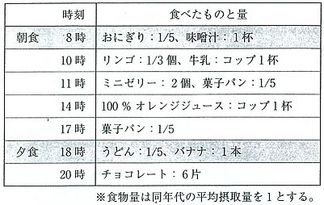
 |  | 1 | 手づかみ食べを基本にする。
 |  | 2 | 間食の回数と量を制限する。 | 正解
 |  | 3 | 朝昼夕の食事を基本に改善する。 | 正解
 |  | 4 | 飲料をスポーツドリンクに変更する。
歯科衛生士 | 2017 | 歯科保健指導論 |  | 2017_dh_17_pm090
 |  | 72歳の女性。パーキンソン病による精神と身体の活動低下があるが介助自活は可能で、前屈姿勢の症状がみられる。咀嚼嚥下機能に異常は認められない。家族が食事の介助をしている写真を別に示す。 家族に対する適切な指導はどれか。2つ選べ。
 |  | 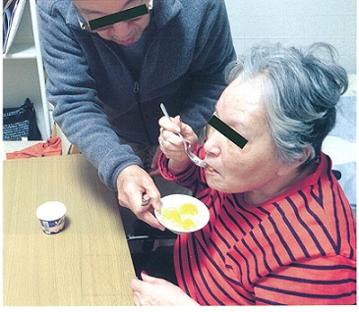
 |  | 1 | なるべく患者自身で食べるように促す。 | 正解
 |  | 2 | 介助者は前傾姿勢で見守るようにする。
 |  | 3 | 食べこぼしを防止するためにテーブルを離す。
 |  | 4 | 頸部を前屈する目的で食器を低い位置に置く。 | 正解
歯科衛生士 | 2017 | 歯科保健指導論 |  | 2017_dh_17_pm091
 |  | 80歳の男性。2週前に下顎全部床義歯を紛失した。上顎には14本の歯を有し、普段の食事の飲み込みには問題ないという。 摂食嚥下の過程で影響がある時期はどれか。
 |  | 1 | 先行期
 |  | 2 | 準備期 | 正解
 |  | 3 | 口腔期
 |  | 4 | 咽頭期
歯科衛生士 | 2017 | 歯科保健指導論 |  | 2017_dh_17_pm092
 |  | 76歳の男性。食後よくむせることを主訴として来院した。1年前に脳血管疾患を発症したという。摂食嚥下機能障害と診断され、リハビリテーションを行うことになった。 適切な代償的アプローチはどれか。
 |  | 1 | 食前に口腔周囲筋強化訓練を行う。
 |  | 2 | 摂食時の姿勢は45度仰臥位をとる。 | 正解
 |  | 3 | 食物形態を噛みごたえのあるものにする。
 |  | 4 | 頸部の過伸展を防ぐためコップの縁を切る。
歯科衛生士 | 2017 | 歯科保健指導論 |  | 2017_dh_17_pm093
 |  | 反復唾液嚥下テストの判定時間はどれか。
 |  | 1 | 5秒間
 |  | 2 | 15秒間
 |  | 3 | 30秒間 | 正解
 |  | 4 | 60秒間
歯科衛生士 | 2017 | 歯科保健指導論 |  | 2017_dh_17_pm094
 |  | 34歳の女性。むせることを主訴として保護者と来院した。脳性麻痺との診断があり、幼少期から刻み食を食べていたが、2か月前からむせるという。口腔内に特に病変はない。食事の評価の写真を別に示す。 矢印が示す検査でわかるのはどれか。2つ選べ。
 |  | 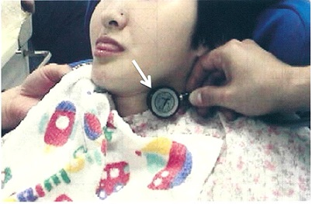
 |  | 1 | 誤嚥 | 正解
 |  | 2 | 咀嚼
 |  | 3 | 嚥下音 | 正解
 |  | 4 | 食塊残留
歯科衛生士 | 2017 | 歯科保健指導論 |  | 2017_dh_17_pm095
 |  | 重度心身障害児の摂食機能療法で、食環境指導はどれか。
 |  | 1 | 増粘剤の使用
 |  | 2 | 水分摂取指導
 |  | 3 | 食直後の臥床指導
 |  | 4 | 座位保持椅子の使用 | 正解
歯科衛生士 | 2017 | 歯科保健指導論 |  | 2017_dh_17_pm096
 |  | 診療前の検査項目と測定値の組合せで異常値を示すのはどれか。2つ選べ。
 |  | 1 | SpO<sub>2</sub> -- 90％ | 正解
 |  | 2 | 脈拍数 -- 120回／分 | 正解
 |  | 3 | 腋窩温度 -- 36.9℃
 |  | 4 | 収縮期血圧 -- 126mmHg
歯科衛生士 | 2017 | 歯科診療補助論 |  | 2017_dh_17_pm097
 |  | スタンダードプレコーションの考え方に基づいているのはどれか。
 |  | 1 | キュレットスケーラーを滅菌する。 | 正解
 |  | 2 | 使用済み注射針のリキャップを行う。
 |  | 3 | 大きめのサイズのグローブを着用する。
 |  | 4 | 血液が床にこぼれたとき水拭きをする。
歯科衛生士 | 2017 | 歯科診療補助論 |  | 2017_dh_17_pm098
 |  | 滅菌法の特徴で正しいのはどれか。
 |  | 1 | 低温プラズマ滅菌の滅菌時間は50分である。
 |  | 2 | 高圧蒸気滅菌の滅菌温度は121～134℃である。 | 正解
 |  | 3 | EOG滅菌は滅菌後直ちに使用することができる。
 |  | 4 | 低温蒸気ホルムアルデヒド滅菌は残留毒性がある。
歯科衛生士 | 2017 | 歯科診療補助論 |  | 2017_dh_17_pm099
 |  | 酸化亜鉛ユージノールセメントの特徴はどれか。2つ選べ。
 |  | 1 | 歯髄の鎮静作用がある。 | 正解
 |  | 2 | 細菌の発育を抑制する。 | 正解
 |  | 3 | レジンの重合が促進される。
 |  | 4 | 修復象牙質の形成が促進される。
歯科衛生士 | 2017 | 歯科診療補助論 |  | 2017_dh_17_pm100
 |  | 窩洞にレジン充填を行うためリテーナーを装着した状態の模型の写真を別に示す。 正しいのはどれか。

 |  | 1 | &#x2460;
 |  | 2 | &#x2461;
 |  | 3 | &#x2462;
 |  | 4 | &#x2463; | 正解
歯科衛生士 | 2017 | 歯科診療補助論 |  | 2017_dh_17_pm101
 |  | 上顎前歯Ⅴ級窩洞のコンポジットレジン修復を行った。器具の写真を別に示す。 仕上げ研磨に使用するのはどれか。2つ選べ。
 |  | 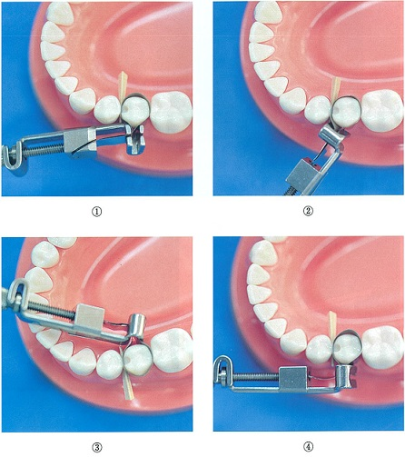 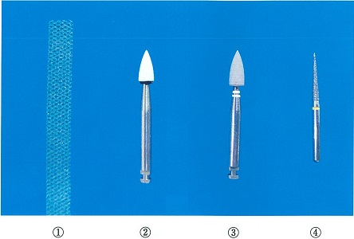
 |  | 1 | &#x2460;
 |  | 2 | &#x2461; | 正解
 |  | 3 | &#x2462; | 正解
 |  | 4 | &#x2463;
歯科衛生士 | 2017 | 歯科診療補助論 |  | 2017_dh_17_pm102
 |  | 根管治療終了時にストッピングの準備を指示された。ストッピングキャリアの加熱を行っている写真を別に示す。 正しいのはどれか。
 |  | 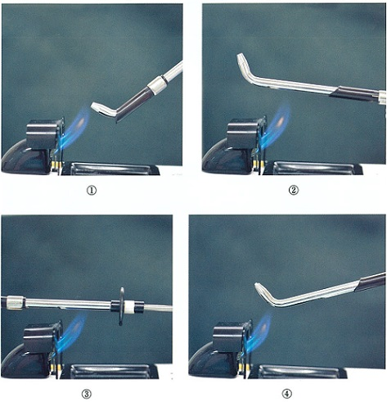
 |  | 1 | &#x2460;
 |  | 2 | &#x2461;
 |  | 3 | &#x2462;
 |  | 4 | &#x2463; | 正解
歯科衛生士 | 2017 | 歯科診療補助論 |  | 2017_dh_17_pm103
 |  | 23歳の女性。下顎前歯部の審美障害を改善するためにオールセラミックジャケット冠を製作することになった。支台歯形成後の精密印象採得に使用するトレーの写真を別に示す。 使用する印象材はどれか。
 |  | 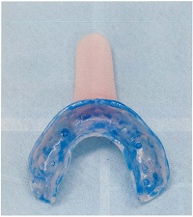
 |  | 1 | 寒天
 |  | 2 | 石膏
 |  | 3 | シリコーンラバー | 正解
 |  | 4 | 酸化亜鉛ユージノール
歯科衛生士 | 2017 | 歯科診療補助論 |  | 2017_dh_17_pm104
 |  | 58歳の男性。慢性歯周炎によって上顎右側第二大臼歯の抜歯をすることになり、歯科医師から抜歯鉗子を準備するよう指示があった。器具の写真を別に示す。 正しいのはどれか。
 |  | 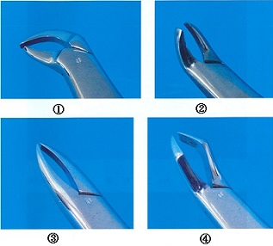
 |  | 1 | &#x2460;
 |  | 2 | &#x2461;
 |  | 3 | &#x2462;
 |  | 4 | &#x2463; | 正解
歯科衛生士 | 2017 | 歯科診療補助論 |  | 2017_dh_17_pm105
 |  | 持針器の写真を別に示す。 正しいのはどれか。
 |  | 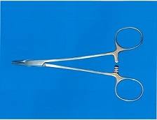
 |  | 1 | ペアン
 |  | 2 | マチュー
 |  | 3 | ヘガール | 正解
 |  | 4 | モスキート
歯科衛生士 | 2017 | 歯科診療補助論 |  | 2017_dh_17_pm106
 |  | マルチブラケット装置を装着した口腔内写真を別に示す。 下顎のアーチワイヤーの固定に使用しているのはどれか。
 |  | 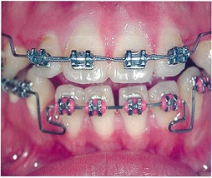
 |  | 1 | エラスティック
 |  | 2 | エラストメリックチェーン
 |  | 3 | エラスティックセパレーター
 |  | 4 | エラストメリックモジュール | 正解
歯科衛生士 | 2017 | 歯科診療補助論 |  | 2017_dh_17_pm107
 |  | 5歳の男児。下顎左側第二乳臼歯のう蝕治療のため保護者と来院した。う蝕象牙質の除去中に露髄がみられたため、生活歯髄切断法を行うことになった。 歯髄切断後に貼付するのはどれか。
 |  | 1 | 水酸化カルシウム | 正解
 |  | 2 | ホルマリンクレゾール
 |  | 3 | グラスアイオノマーセメント
 |  | 4 | 酸化亜鉛ユージノールセメント
歯科衛生士 | 2017 | 歯科診療補助論 |  | 2017_dh_17_pm108
 |  | 高齢者の歯科治療時の対応で適切なのはどれか。2つ選べ。
 |  | 1 | 高い声で話す。
 |  | 2 | 高齢者のペースに合わせる。 | 正解
 |  | 3 | 診療日の気象条件に配慮する。 | 正解
 |  | 4 | 非言語的働きかけは少なくする。
歯科衛生士 | 2017 | 歯科診療補助論 |  | 2017_dh_17_pm109
 |  | 咬翼法の投影角度を図に示す。 正しいのはどれか。
 |  | 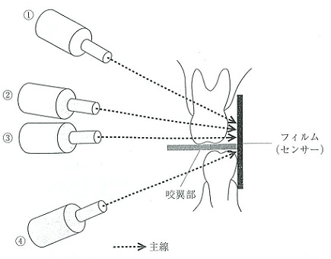
 |  | 1 | &#x2460;
 |  | 2 | &#x2461; | 正解
 |  | 3 | &#x2462;
 |  | 4 | &#x2463;
歯科衛生士 | 2017 | 歯科診療補助論 |  | 2017_dh_17_pm110
 |  | 一次救命処置としてまず行うのはどれか。
 |  | 1 | 胸骨の圧迫
 |  | 2 | 意識の確認 | 正解
 |  | 3 | 応援の要請
 |  | 4 | 呼吸の確認

